2018_10_data
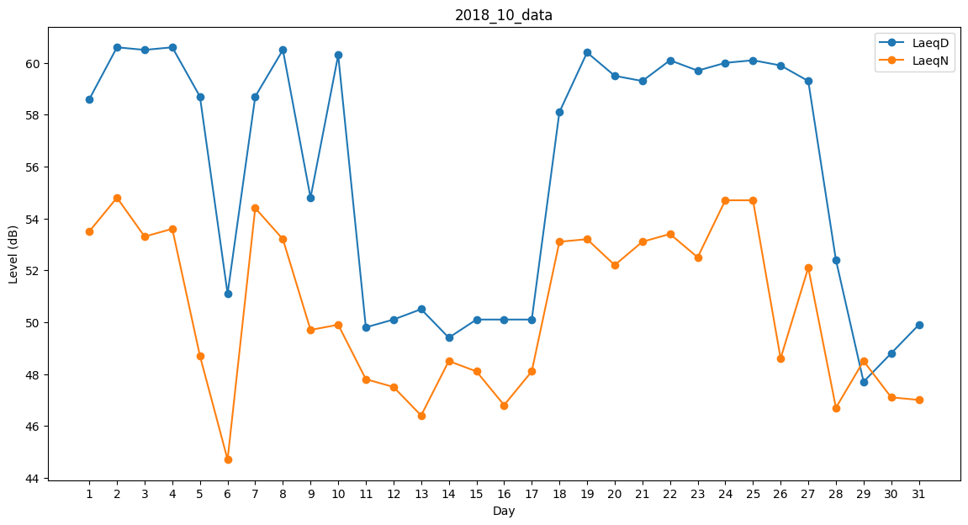
Day | LaeqD | LaeqN
1 | 58.6 | 53.5
2 | 60.6 | 54.8
3 | 60.5 | 53.3
4 | 60.6 | 53.6
5 | 58.7 | 48.7
6 | 51.1 | 44.7
7 | 58.7 | 54.4
8 | 60.5 | 53.2
9 | 54.8 | 49.7
10 | 60.3 | 49.9
11 | 49.8 | 47.8
12 | 50.1 | 47.5
13 | 50.5 | 46.4
14 | 49.4 | 48.5
15 | 50.1 | 48.1
16 | 50.1 | 46.8
17 | 50.1 | 48.1
18 | 58.1 | 53.1
19 | 60.4 | 53.2
20 | 59.5 | 52.2
21 | 59.3 | 53.1
22 | 60.1 | 53.4
23 | 59.7 | 52.5
24 | 60 | 54.7
25 | 60.1 | 54.7
26 | 59.9 | 48.6
27 | 59.3 | 52.1
28 | 52.4 | 46.7
29 | 47.7 | 48.5
30 | 48.8 | 47.1
31 | 49.9 | 47

